关系图
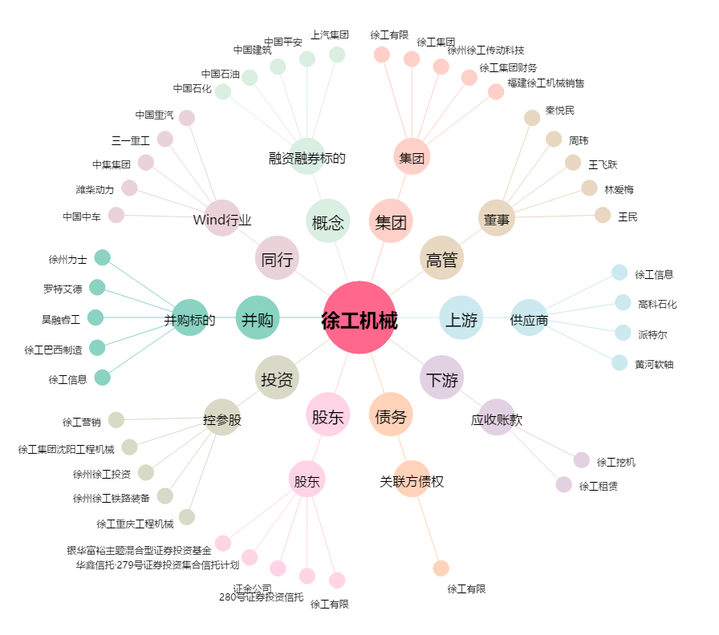
徐工机械[000425.SZ] - 关系概览图

